具体需求
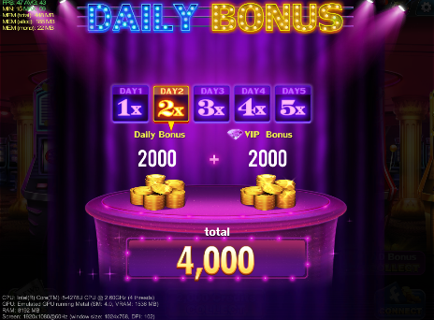
商品名 | WHEEL OF LUCK
内容简介 | 在daily bonus之后付费额外再转一次转盘（即wheel of luck），获得的奖励计算在当天的daily bonus中
弹窗入口 | 大厅界面
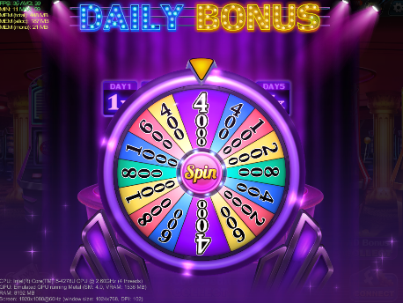
WHEEL OF LUCK
Streak bonus applied
弹窗时机 | daily bonus转盘spin之后
 | 注意：新用户第一天不弹出付费转盘
UI需求
1 | 标题 | WHEEL OF LUCK
2 | 按钮 | Spin for $2.99
3 | 提示箭头 | ALL WEDGES X5
4 | 关闭按钮
5 | 注意 | daily bonus转盘上最高是4位数字，wheel of luck转盘最高为5位数字
 |  | wheel of luck转盘需要比daily bonus更加高级炫酷，因为这个转盘是要付费的
程序需求
1 | 付费转盘在玩家daily bonus转盘spin后弹出，并且新玩家第一天登录不弹出付费转盘
ALL WEDGES X5
Spin
for
$2.99
2 | 在gamesetting里面新增sheet“wheel of luck”，配置内容与DailyBonus相同
3 | 转完了之后，结算每日奖励=（免费转盘credits+付费转盘credits）X登录天数+VIP加成
特效需求
1 | 标题由Daily bonus变为wheel of luck动画
2 | wheel of luck转盘进入动画与退出动画
3 | ALL WEDGES X 5箭头提示的动画
3 | wheel of luck的idle特效
4 | wheel of luck的旋转特效
5 | wheel of luck的中奖特效
音效需求
1 | wheel of luck转盘进入音效
2 | wheel of luck的旋转音效
3 | wheel of luck的中奖音效
打点需求
 | 见打点需求表

参考竞品
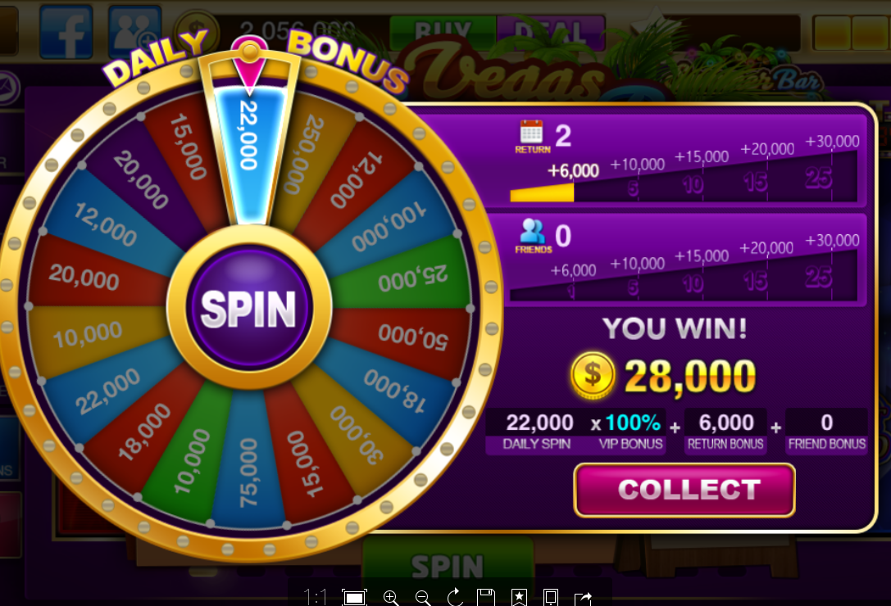
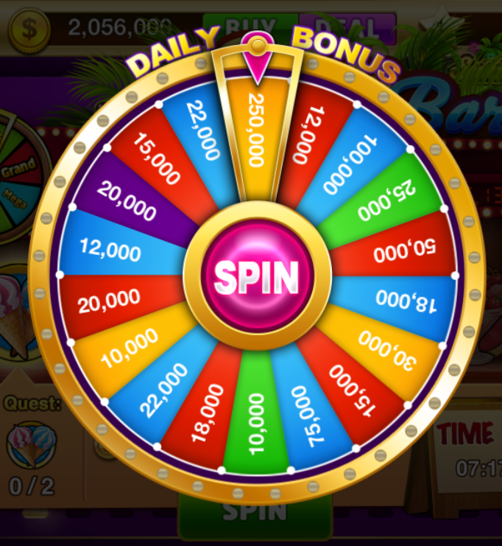
id | 免费 | 付费（2.99刀）
0 | 250,000 | 120,000
1 | 22,000 | 220,000
2 | 15,000 | 150,000
3 | 20,000 | -
4 | 12,000 | 2,500,000
5 | 20,000 | 120,000
6 | 10,000 | 200,000
7 | 22,000 | 100,000
8 | 18,000 | 220,000
9 | 10,000 | 180,000
10 | 75,000 | 100,000
11 | 15,000 | 750,000
12 | 30,000 | 150,000
13 | 18,000 | 300,000
14 | 50,000 | 180,000
15 | 25,000 | 500,000
16 | 100,000 | 250,000
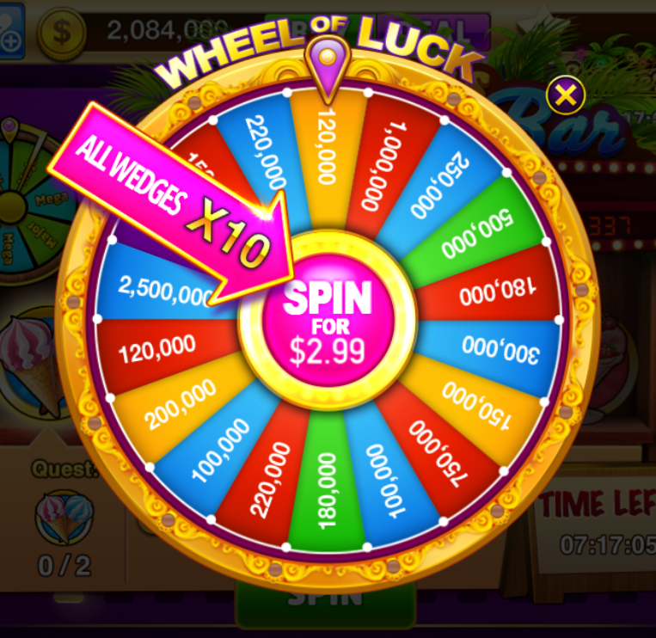
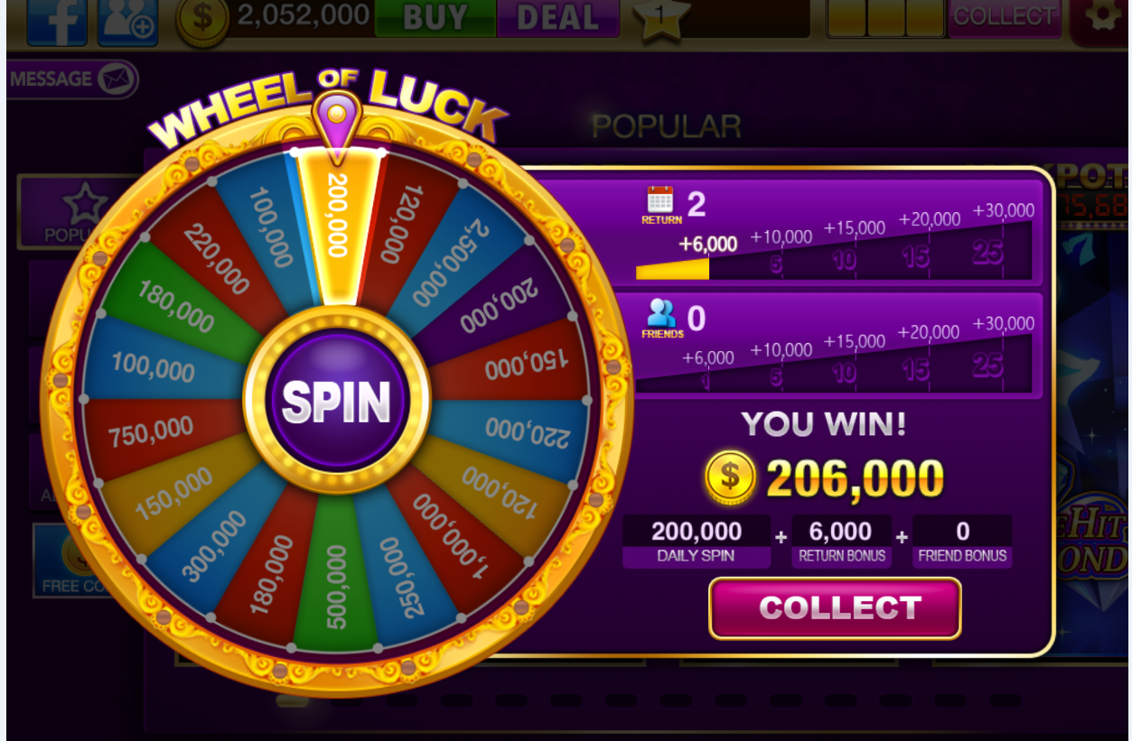
17 | 12,000 | 1,000,000
 |  | 10倍

转盘优化
优化需求

1 | 登录界面需要显示4个东西，Daily Bonus， Multiplier， VIP Bonus， Wheel Of Luck；分别表示每日奖励转出的credits，连续登陆乘子，VIP奖励，付费转盘奖励
Daily Bonus
2000
Multiplier
2
VIP Bonus
2000
Wheel Of Luck
2000

2 | 付费转盘不计算连续登陆奖励与VIP奖励，单独显示在登录界面中
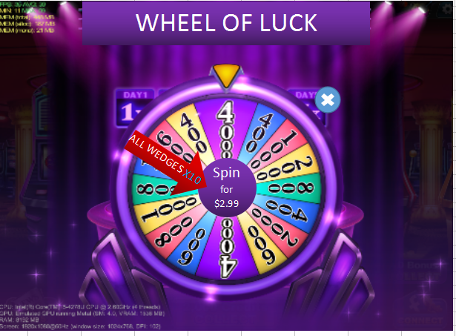

 |  | 上面的数字变为原来的两倍，如右图所示 | id | 免费转盘 | 付费转盘（免费X10）
 |  |  | 0 | 4,000 | 40,000
 |  |  | 1 | 400 | 4,000
 |  |  | 2 | 600 | 6,000
 |  | 改为X10，并去掉steak bonus applied | 3 | 1,000 | 10,000
 |  |  | 4 | 800 | 8,000
 |  | 注：特效需要配合修改 | 5 | 1,000 | 10,000
 |  |  | 6 | 800 | 8,000
 |  |  | 7 | 600 | 6,000
 |  |  | 8 | 4,000 | 40,000
 |  |  | 9 | 600 | 6,000
 |  |  | 10 | 2,000 | 20,000
 |  |  | 11 | 400 | 4,000
 |  |  | 12 | 800 | 8,000
 |  |  | 13 | 2,000 | 20,000
 |  |  | 14 | 1,000 | 10,000
 |  |  | 15 | 400 | 4,000

